Estadísticas
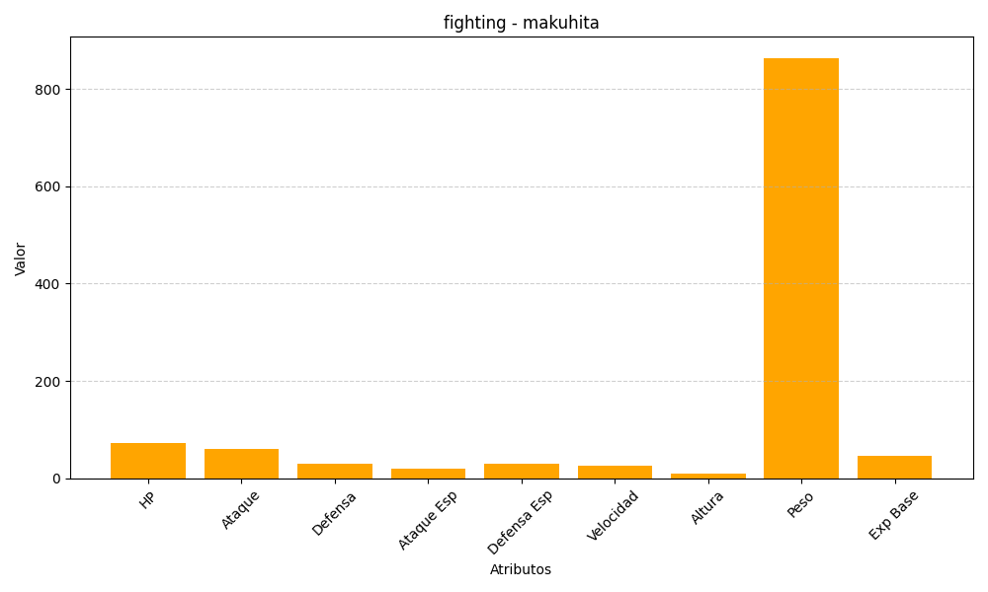
ID | Nombre | Tipo | HP | Ataque | Defensa | Ataque Especial | Defensa Especial | Velocidad | Altura | Peso | Experiencia Base
296 | makuhita | fighting | 72 | 60 | 30 | 20 | 30 | 25 | 10 | 864 | 47

